①重複情報整理
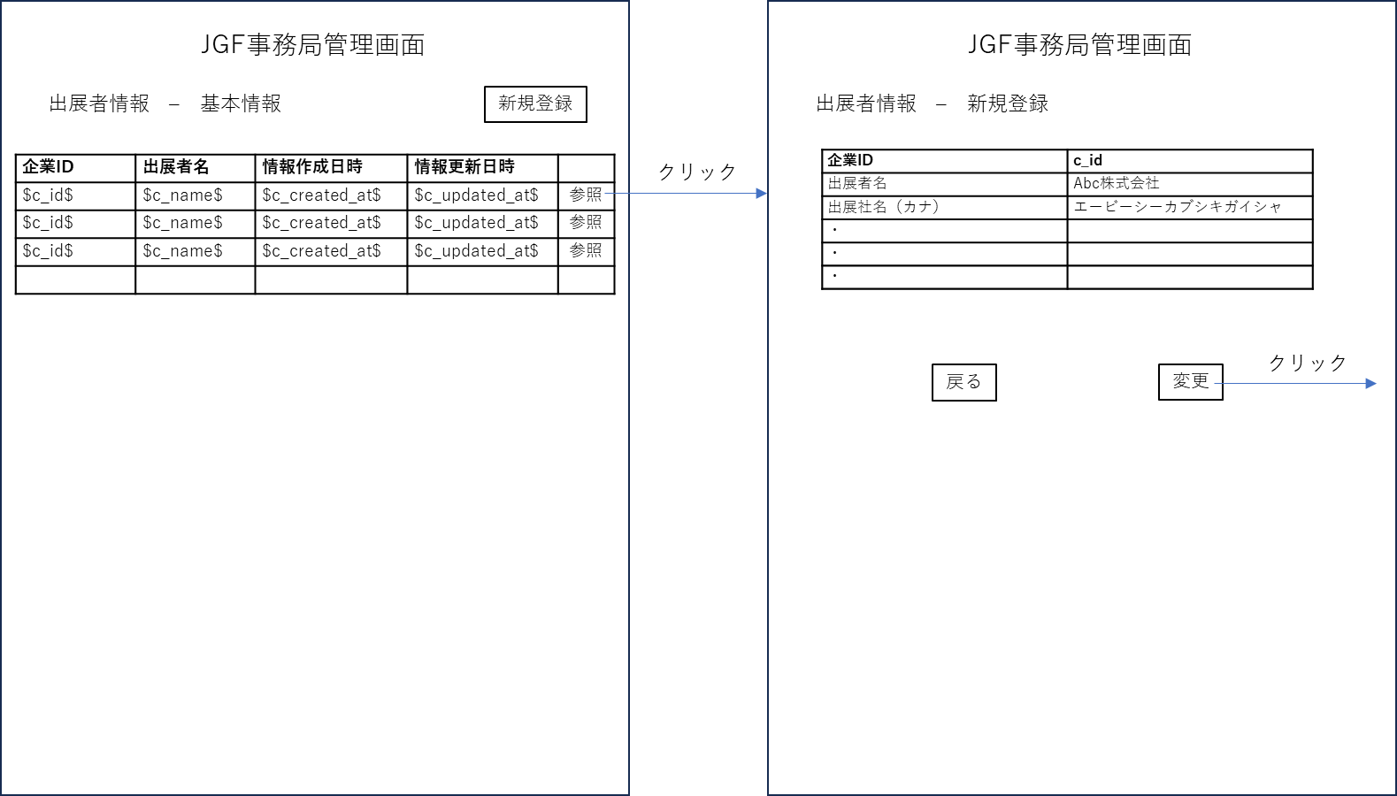
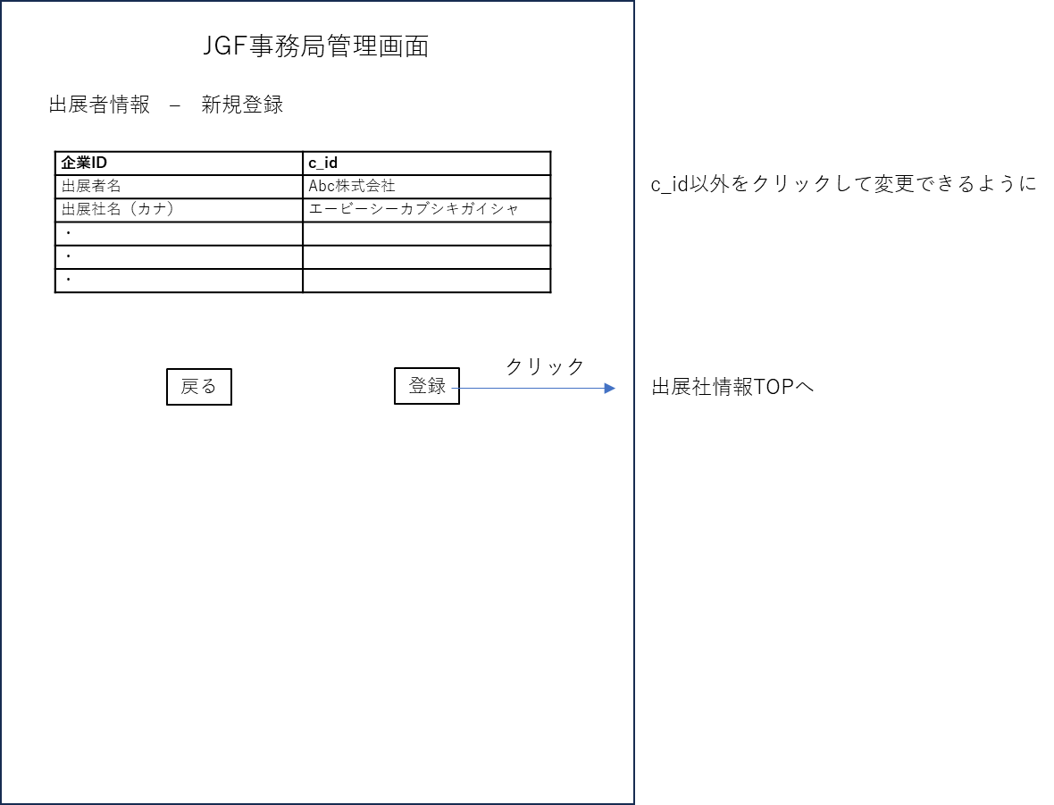
①重複情報整理

 | 重複情報精査/削除

 |  | 旧管理画面を使用し、JGF事務局員が重複情報の精査を行う

 | 新管理画面へ最新情報移行

 |  | テーブル「company」の用意
 |  | 「company」テーブルカラムは下記の通り

 |  |  | company

 |  |  |  | c_id | 企業ユニークID ※自動割り当てautoincrement
 |  |  |  | c_name | 出展社名
 |  |  |  | c_name_kana | 出展社名（カナ）
 |  |  |  | c_postal_code | 郵便番号
 |  |  |  | c_address_1 | 住所1（都道府県）
 |  |  |  | c_address_2 | 住所2（市区町村）
 |  |  |  | c_address_3 | 住所3（地番）
 |  |  |  | c_address_4 | 住所4（建物名・部屋番号）
 |  |  |  | c_phone | 電話番号（代表）
 |  |  |  | c_representative_title | 会社代表者役職
 |  |  |  | c_representative_name | 会社代表者名
 |  |  |  | c_staff_dept | 担当者所属部署
 |  |  |  | c_staff_1_name | 担当者名（1）
 |  |  |  | c_staff_1_email | 担当者メールアドレス（1）
 |  |  |  | c_staff_1_mobile | 担当者電話番号（1）
 |  |  |  | c_staff_2_name | 担当者名（2）
 |  |  |  | c_staff_2_email | 担当者メールアドレス（2）
 |  |  |  | c_staff_2_mobile | 担当者電話番号（2）
 |  |  |  | c_staff_fax | 担当者FAX番号
 |  |  |  | c_website | HPアドレス
 |  |  |  | c_website_event | イベント情報などの掲載先アドレス（HPまたはSNS）
 |  |  |  | c_products | 主な取扱品または業種
 |  |  |  | c_jgga_member | 日本ゴルフ用品協会
 |  |  |  | c_previous_exhibitor | 昨年度出展実績
 |  |  |  | c_created_at | 情報作成日時
 |  |  |  | c_updated_at | 情報更新日時
 |  |  |  | c_latest_login | 最新ログイン日時 | NULLの場合初回ログイン判定

 |  | 事務局スタッフはc_nameからc_previous_exhibitorまでの情報をcsvでまとめる
 |  | 開発スタッフが最新情報をDBへ移行
 |  | 「company」テーブルにて「c_id」が発行された段階で、テーブル「login_info」を自動生成

 |  |  | login_info

 |  |  |  | c_id | 企業ユニークID
 |  |  |  | login_id | ログインID ※6桁整数でランダム生成
 |  |  |  | login_pass | ログインパスワード ※8桁英数字でランダム生成

 | 企業担当者へID/PASSの発信

 |  | DB情報が確認できるよう管理画面の用意

 |  | 事務局スタッフがログインIDとパスワードを担当者へメール発信

 | 企業情報登録管理画面

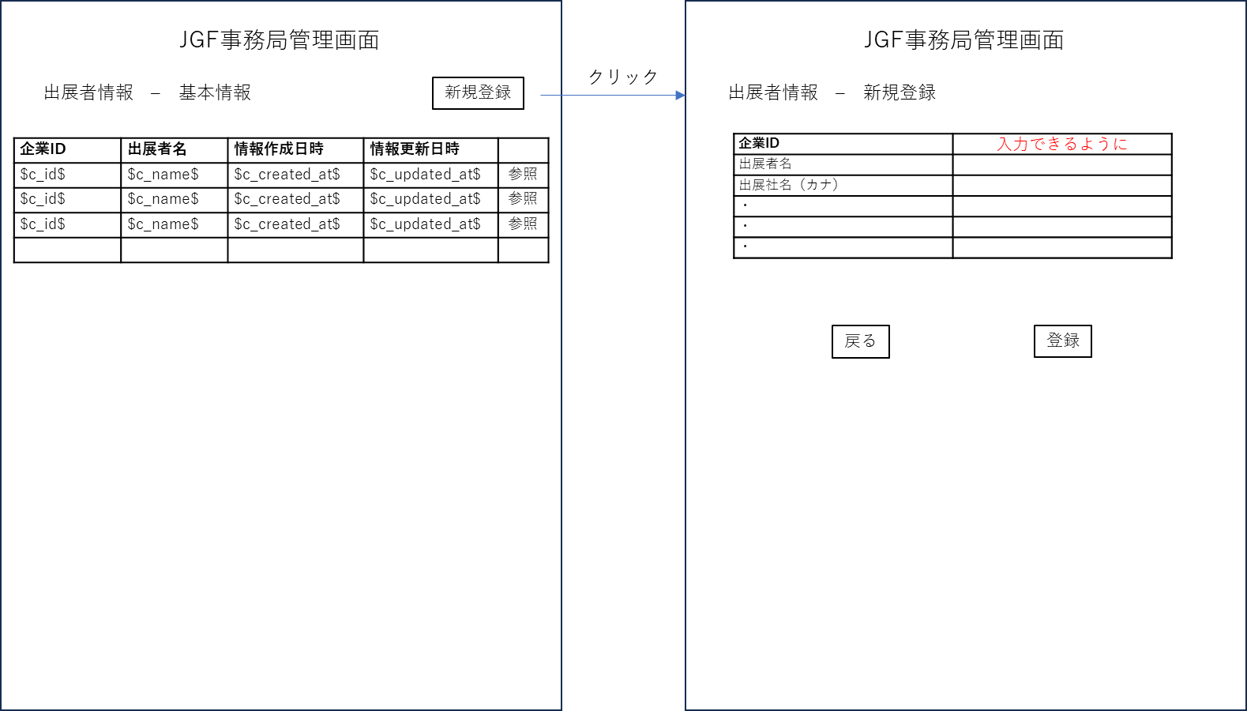

 | 企業情報登録管理画面

②ログイン
②ログイン

 | ログインページ

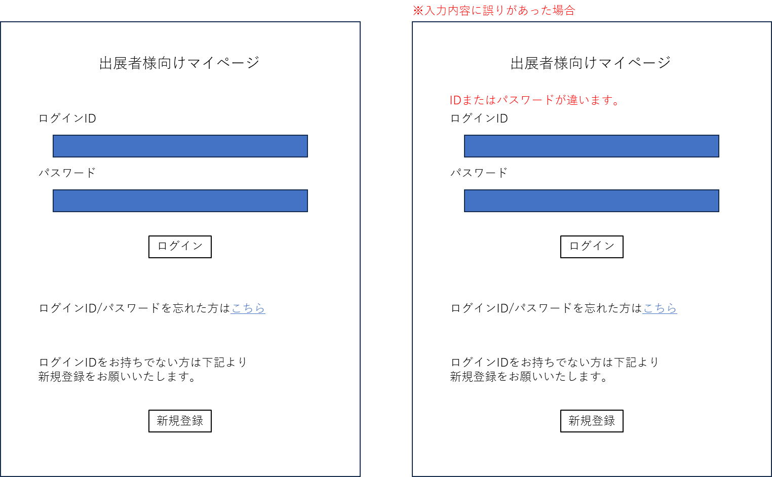

 | ID/パスワードを忘れた方

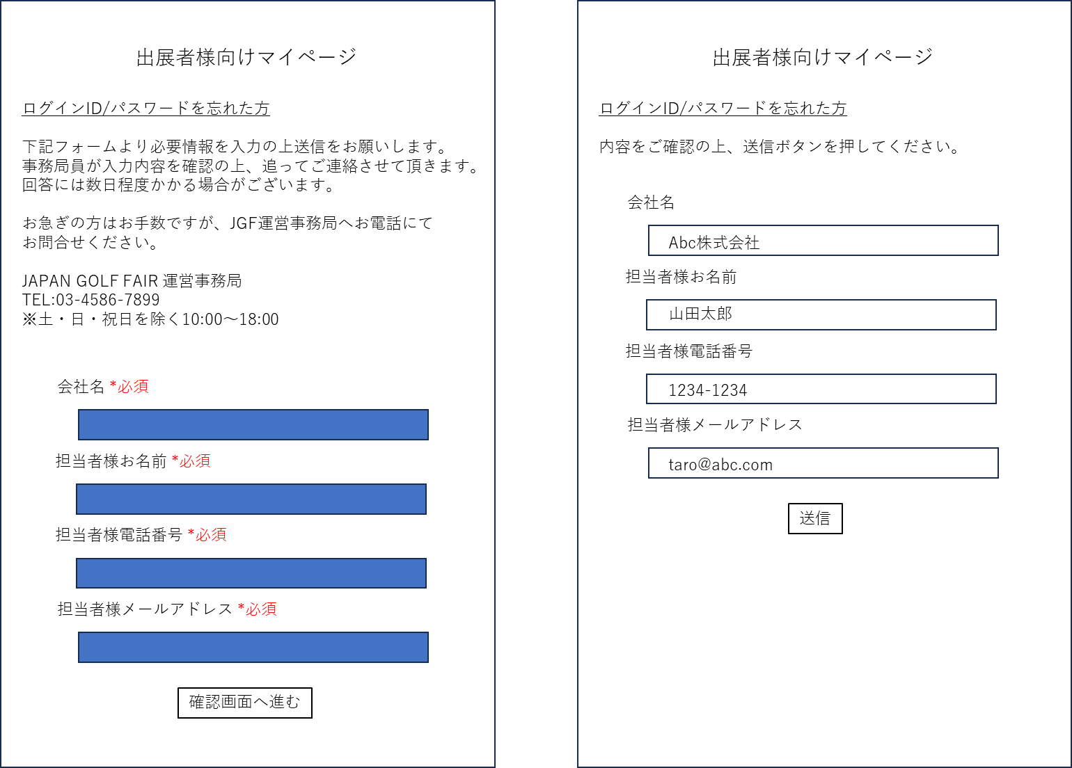

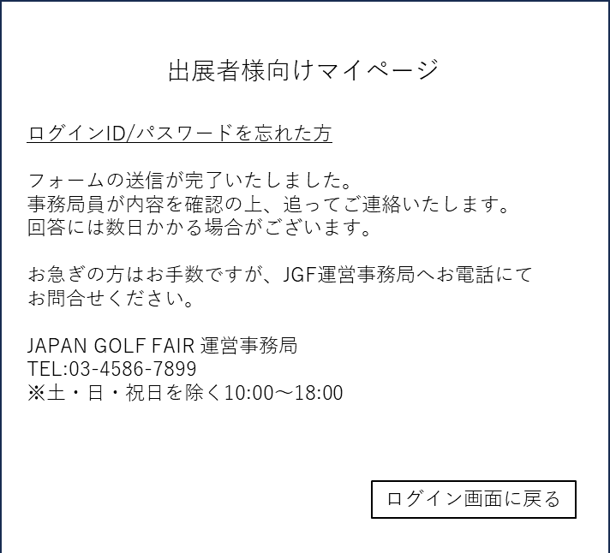
 |  |  |  |  |  | フォーム送信完了メールを担当者へ自動発信

 |  |  |  |  |  |  | 宛先 $担当者様メールアドレス$
 |  |  |  |  |  |  | title
 |  |  |  |  |  |  |  | ログインID・パスワードが分からない
 |  |  |  |  |  |  | body
 |  |  |  |  |  |  |  | フォームの送信が完了いたしました。
 |  |  |  |  |  |  |  | 事務局員が内容を確認の上、追ってご連絡いたします。
 |  |  |  |  |  |  |  | 回答には数日かかる場合がございます。

 |  |  |  |  |  |  |  | お急ぎの方はお手数ですが、JGF運営事務局へお電話にて
 |  |  |  |  |  |  |  | お問合せください。

 |  |  |  |  |  |  |  | JAPAN GOLF FAIR 運営事務局
 |  |  |  |  |  |  |  | TEL:03-4586-7899
 |  |  |  |  |  |  |  | ※土・日・祝日を除く10:00～18:00

 |  | 入力された内容は下記タイトル/本文と共に
 |  | jimukyoku@japangolffair.com
 |  | へ自動送信

 |  |  | title
 |  |  |  | ログインID・パスワードが分からない
 |  |  | body
 |  |  |  | $会社名$ 様より、ログインID・パスワードのお問い合わせがありました。
 |  |  |  | 管理画面にて、登録企業情報をご確認の上、回答をお願いいたします。

 |  |  |  |  | 会社名 $会社名$
 |  |  |  |  | 担当者様お名前 $担当者様お名前$
 |  |  |  |  | 担当者様電話番号 $担当者様電話番号$
 |  |  |  |  | 担当者様メールアドレス $担当者様メールアドレス$

 |  | 自動発信メールを受け事務局員が管理画面企業情報を確認の上連絡を取る

③新規登録
③新規登録

 | 企業情報登録フォーム

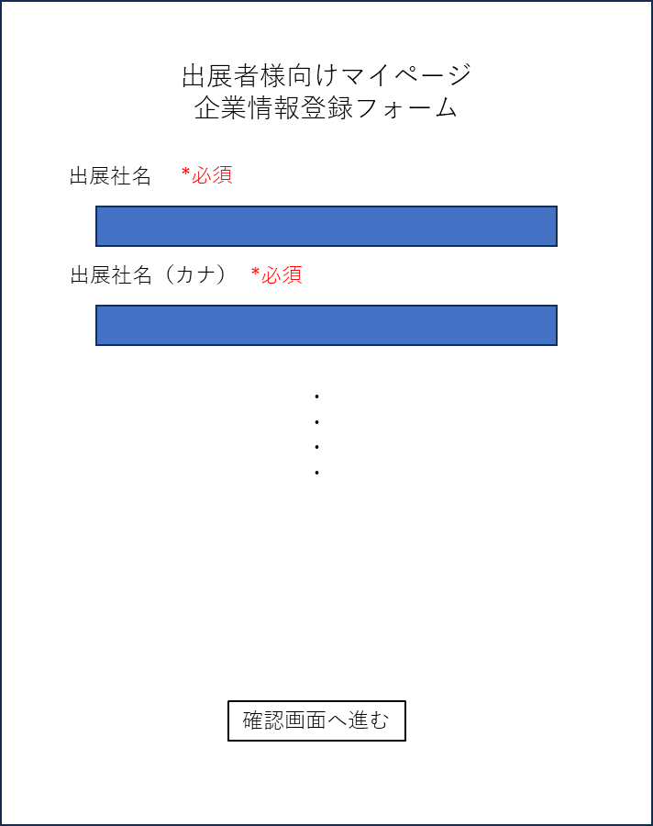
 |  |  |  |  |  | 入力項目 *必須
 |  |  |  |  |  |  |  |  |  |  |  |  |  | 備考
 |  |  |  |  |  |  | 出展者名* |  |  |  |  |  |  | 社名記載時の注意事項 ・株式会社等の法人格を含めた正式名称を入力してください。 ・法人格と社名の間はスペースを入れず入力してください。 例：有限会社ＧＯＬＦ、ゴルフフェア株式会社
 |  |  |  |  |  |  | 出展者名（カナ）* |  |  |  |  | 全角カナ+記号 |  | 社名記載時の注意事項・カブシキガイシャ等の法人格は省略して入力してください
 |  |  |  |  |  |  | 郵便番号* |  |  |  |  | 郵便番号入力で住所1と2自動入力 |  | 各PCのメールセキュリティの状況により自動返信メールが届かない、もしくは迷惑メールフォルダに収納される場合があります。下記メールを受け取れるよう設定くださいますようお願いします。（shutten@japangolffair.com）
 |  |  |  |  |  |  | 住所1（都道府県）*
 |  |  |  |  |  |  | 住所2（市区町村）*
 |  |  |  |  |  |  | 住所3（地番）*
 |  |  |  |  |  |  | 住所4（建物名・部屋番号）
 |  |  |  |  |  |  | 電話番号（代表）*
 |  |  |  |  |  |  | 会社代表者役職*
 |  |  |  |  |  |  | 会社代表者名*
 |  |  |  |  |  |  | 担当者所属部署*
 |  |  |  |  |  |  | 担当者名（1）*
 |  |  |  |  |  |  | 担当者メールアドレス（1）*
 |  |  |  |  |  |  | 担当者電話番号（1）*
 |  |  |  |  |  |  | 担当者名（2）
 |  |  |  |  |  |  | 担当者メールアドレス（2）
 |  |  |  |  |  |  | 担当者電話番号（2）
 |  |  |  |  |  |  | 担当者FAX番号
 |  |  |  |  |  |  | HPアドレス
 |  |  |  |  |  |  | イベント情報などの掲載先アドレス（HPまたはSNS） |  |  |  |  |  |  | イベント向けの特設ページやFacebookページなどを告知できます。
 |  |  |  |  |  |  | 主な取扱品または業種* |  |  |  |  | 選択式（後述）
 |  |  |  |  |  |  | 日本ゴルフ用品協会* |  |  |  |  | 選択式「非会員」or「会員」
 |  |  |  |  |  |  | 昨年度出展実績* |  |  |  |  | 選択式「なし」or「あり」

 |  |  |  |  |  |  | はじかれた項目のみを背景赤にして
 |  |  | 入力項目「主な取扱品または業種」の選択肢一覧 1つのみ選択 |  |  |  | 「入力項目に誤りがあります」メッセージの表示
 |  |  |  | ゴルフ用品全般
 |  |  |  | ゴルフクラブ
 |  |  |  | ゴルフボール
 |  |  |  | クラブシャフト
 |  |  |  | クラブパーツ（シャフト以外）
 |  |  |  | ゴルフバッグ類
 |  |  |  | ゴルフアパレル
 |  |  |  | ゴルフ小物
 |  |  |  | ゴルフシミュレーター
 |  |  |  | 距離計測器
 |  |  |  | ゴルフ練習用品
 |  |  |  | ゴルフ関連設備
 |  |  |  | 食品・飲料
 |  |  |  | 健康関連製品
 |  |  |  | ゴルフ場
 |  |  |  | ゴルフ練習場
 |  |  |  | ゴルフ用品卸・販売
 |  |  |  | ゴルフメディア
 |  |  |  | 政府観光局
 |  |  |  | リゾート施設
 |  |  |  | 旅行代理店
 |  |  |  | その他

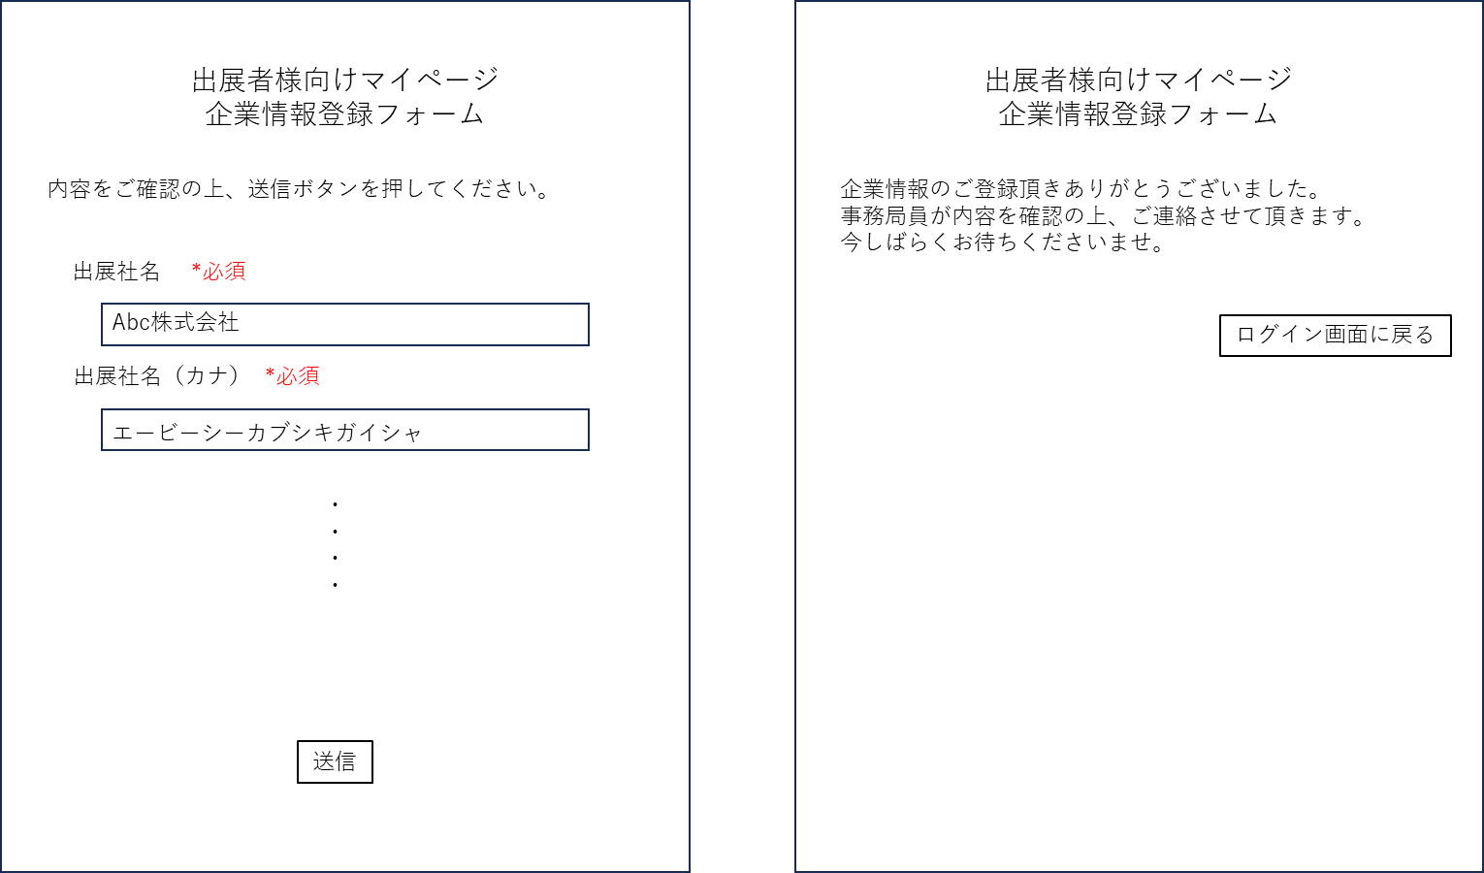

 |  | フォーム送信完了メールを担当者へ自動発信

 |  |  | to
 |  |  |  | $担当者メールアドレス（1）$
 |  |  | title
 |  |  |  | 企業情報のご登録ありがとうございました。
 |  |  | body
 |  |  |  | 企業情報のご登録頂きありがとうございました。
 |  |  |  | 事務局員が内容確認の上、ご連絡させて頂きます。
 |  |  |  | ご連絡には数日かかる場合がございます。

 |  |  |  | お急ぎの方はお手数ですが、JGF運営事務局へお電話にて
 |  |  |  | お問合せください。

 |  |  |  | JAPAN GOLF FAIR 運営事務局
 |  |  |  | TEL:03-4586-7899
 |  |  |  | ※土・日・祝日を除く10:00～18:00

 |  | 受け取った情報はテーブル「company_temporary」へ

 |  | company_temporary

 |  |  | ct_id |  | 受付ID
 |  |  | ct_name |  | 出展者名
 |  |  | ct_name_kana |  | 出展者名（カナ）
 |  |  | ct_postal_code |  | 郵便番号
 |  |  | ct_address_1 |  | 住所1（都道府県）
 |  |  | ct_address_2 |  | 住所2（市区町村）
 |  |  | ct_address_3 |  | 住所3（地番）
 |  |  | ct_address_4 |  | 住所4（建物名・部屋番号）
 |  |  | ct_phone |  | 電話番号（代表）
 |  |  | ct_representative_title |  | 会社代表者役職
 |  |  | ct_representative_name |  | 会社代表者名
 |  |  | ct_staff_dept |  | 担当者所属部署
 |  |  | ct_staff_1_name |  | 担当者名（1）
 |  |  | ct_staff_1_email |  | 担当者メールアドレス（1）
 |  |  | ct_staff_1_mobile |  | 担当者電話番号（1）
 |  |  | ct_staff_2_name |  | 担当者名（2）
 |  |  | ct_staff_2_email |  | 担当者メールアドレス（2）
 |  |  | ct_staff_2_mobile |  | 担当者電話番号（2）
 |  |  | ct_staff_fax |  | 担当者FAX番号
 |  |  | ct_website |  | HPアドレス
 |  |  | ct_website_event |  | イベント情報などの掲載先アドレス（HPまたはSNS）
 |  |  | ct_products |  | 主な取扱品または業種
 |  |  | ct_jgga_member |  | 日本ゴルフ用品協会
 |  |  | ct_previous_exhibitor |  | 昨年度出展実績
 |  |  | ct_created_at |  | 申請受付日時
 |  |  | ct_updated_at |  | 申請情報更新日時
 |  |  | ct_status |  | 承認ステータス |  |  |  |  |  | 承認待ち、承認済み、却下

 | 事務局承認

 |  | 企業情報登録があったタイミングでJGF事務局へメール発信

 |  |  | to
 |  |  |  | jimukyoku@japangolffair.com
 |  |  | title
 |  |  |  | 企業情報登録申請がありました。
 |  |  | body
 |  |  |  | $会社名$ 様より、企業情報登録申請がありました。
 |  |  |  | 管理画面にて、申請情報を確認の上、承認/却下操作をお願いします。

 |  | 「company_temporary」の情報を管理画面にて確認/承認ができるように
 |  | 承認待ち一覧は承認受付日時降順

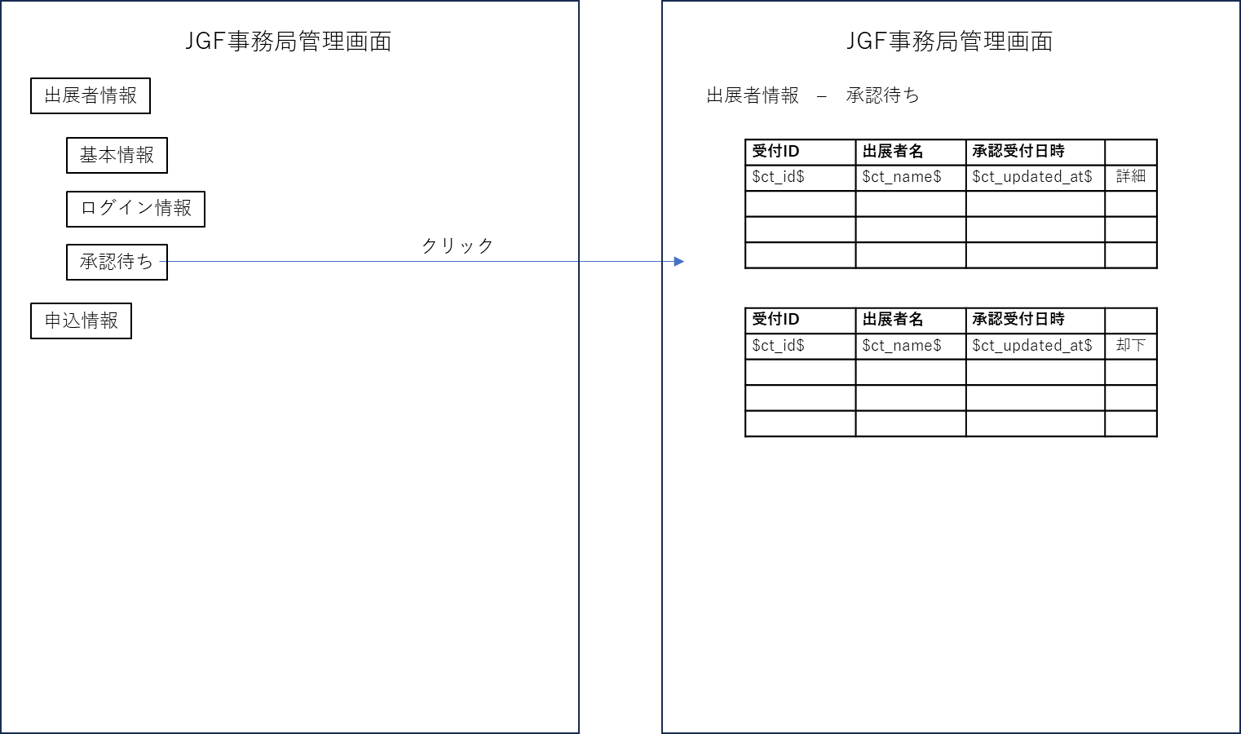

 |  |  |  |  |  |  |  |  |  |  |  |  | 承認済み
 |  |  |  |  |  |  |  |  |  |  |  |  | 却下済み
 |  |  |  |  |  |  |  |  |  |  |  |  | で別ページを設ける

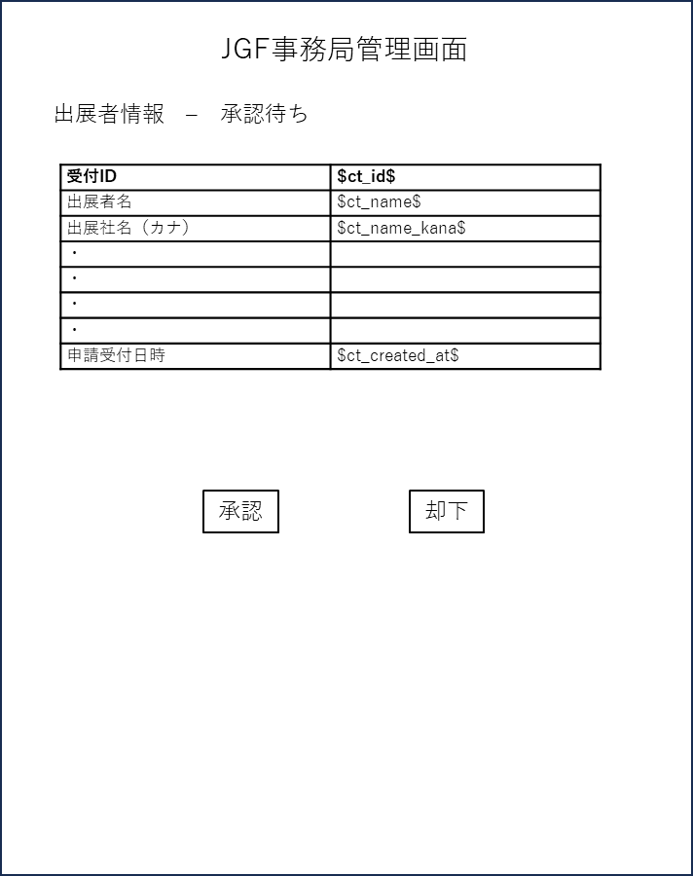
 |  |  |  |  |  |  | 承認された場合

 |  |  |  |  |  |  |  | 「company_temporary」内の情報を「company」テーブルへコピー
 |  |  |  |  |  |  |  | 担当者メールアドレスへ、ログインID+パスワードを自動送付

 |  |  |  |  |  |  |  | to
 |  |  |  |  |  |  |  |  | $担当者メールアドレス（1）$
 |  |  |  |  |  |  |  | title
 |  |  |  |  |  |  |  |  | アカウント作成が完了いたしました
 |  |  |  |  |  |  |  | body
 |  |  |  |  |  |  |  |  | ジャパンゴルフフェア出展者様向けマイページの
 |  |  |  |  |  |  |  |  | アカウント作成が完了致しましたので下記ご連絡いたします。

 |  |  |  |  |  |  |  |  | ログインID
 |  |  |  |  |  |  |  |  |  | $login_id$
 |  |  |  |  |  |  |  |  | パスワード
 |  |  |  |  |  |  |  |  |  | $login_pass$

 |  |  |  |  |  |  |  |  | ログインURLよりログインをお願いいたします。

 |  |  |  |  |  |  | 却下された場合

 |  |  |  |  |  |  |  | 事務局員が担当者に個別に連絡を入れる

④マイページTOP
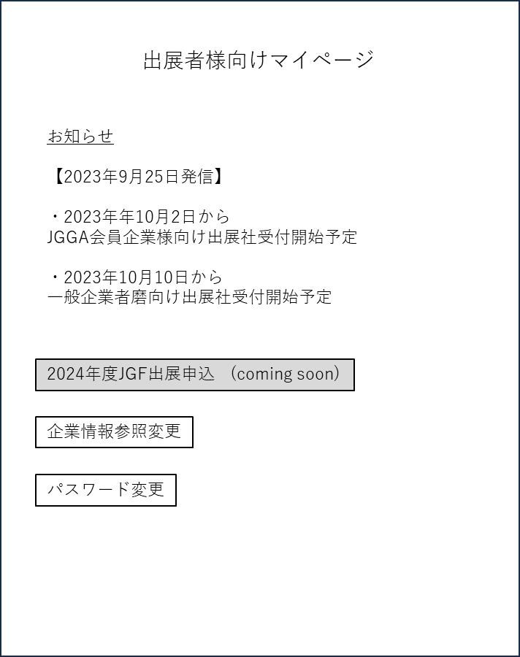
④マイページTOP

 | マイページTOP

⑤企業情報参照変更
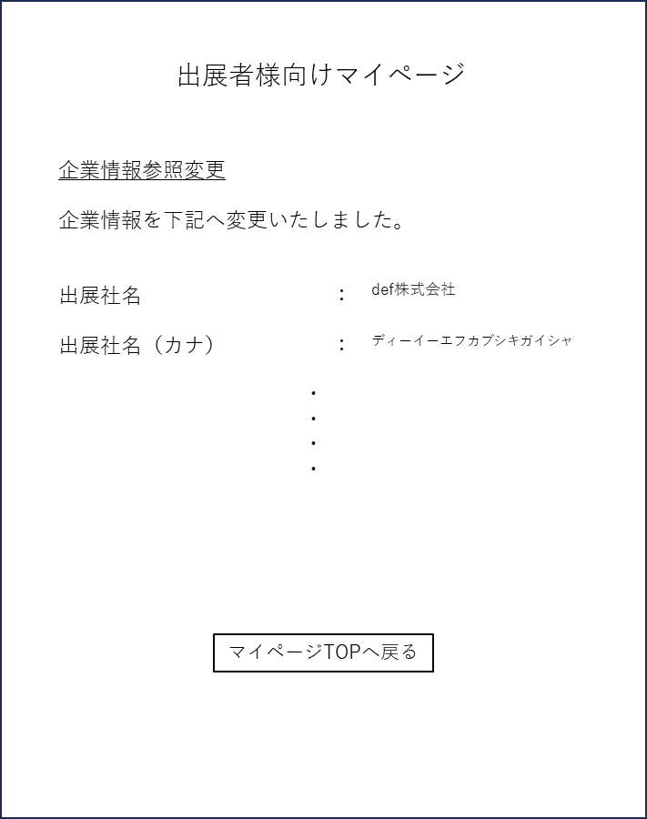
⑤企業情報参照変更

 | 企業情報参照変更

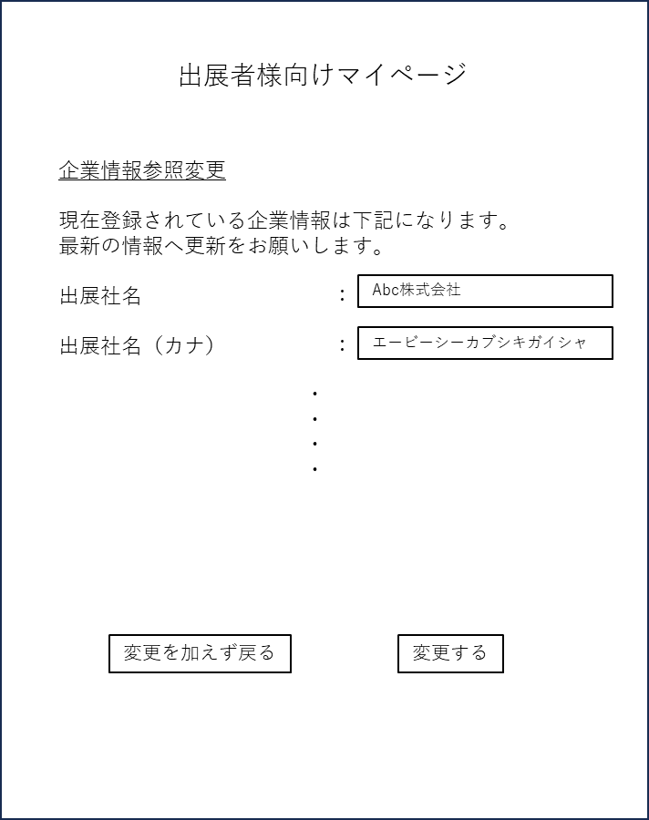
 |  | 既存情報をクリックで、修正可能
 |  | 必須判定などは、③新規登録ページと同じ

 |  | 変更を加えず戻る

 |  |  | マイページTOPへ

 |  | 変更する

 |  |  | 「company」テーブル情報を上書き

 |  | 確認画面1枚挟む

⑦パスワード変更
⑦パスワード変更

 | パスワード変更

 |  | パスワード変更用のURLを担当者（1）メールアドレスへ送付

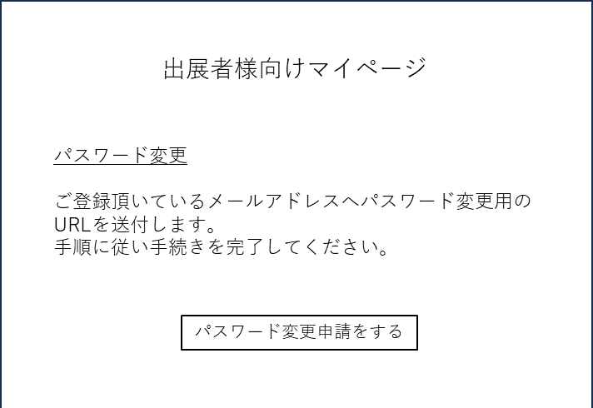
 |  |  | to
 |  |  |  | 担当者（1）メールアドレス
 |  |  | title
 |  |  |  | パスワード変更URLの送付
 |  |  | body
 |  |  |  | ジャパンゴルフフェア出展社様向けマイページのパスワード変更URLを送付いたします。

 |  |  |  | ご本人確認のため、24時間以内に下記のURLをクリックしてパスワードの変更手続きを
 |  |  |  | 完了してください。

 |  |  |  | URLURLURL

 |  |  |  | よろしくお願いいたします。

 |  |  | パスワード変更URLを発行し、担当者へ自動メール発信

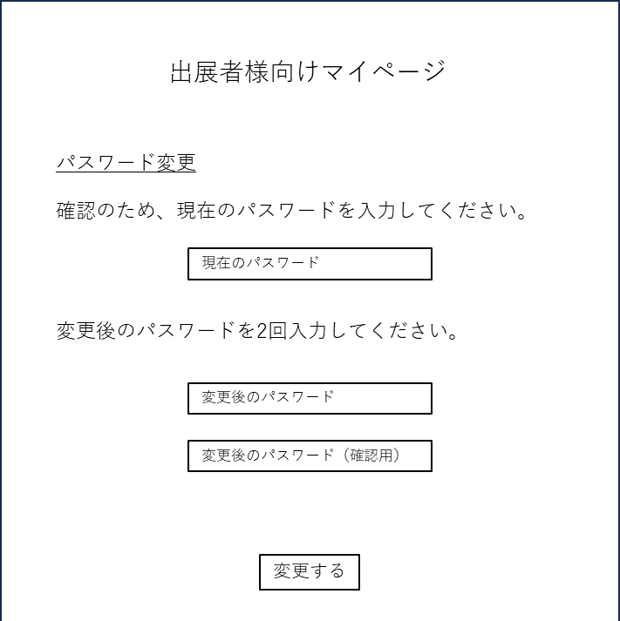

 |  |  | 現在のパスワードが「login_info」テーブル情報と一致
 |  |  | 及び
 |  |  | 変更後のパスワードが2回一致した
 |  |  | 場合にのみパスワード受付を完了し「login_info」テーブル情報を更新する

 |  |  | コピペできないように
 |  |  | 黒丸
 |  |  | 目のアイコンも置く

